상품제안서
뉴골드메쉬 여행용세트 통합B형 | 상품코드: S40660

 |  |  |  |  |  |  | 02-713-8555 | www.synergygift.co.kr
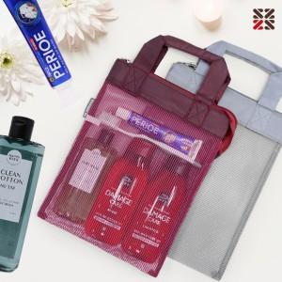

【상세/제작정보】 | <span style="font-size: 14pt;">※ 포장지포장 불가 상품입니다.</span>

【인쇄/포장옵션】 | 실크 / 종이케이스

【공급단가】 | 수량 | 50~ | 100~ | 500~ | 1,000~ | 2,000~
*VAT별도 | BIG1 | 10,710원 | 10,450원 | 9,770원 | 9,600원 | 9,430원
 | BIG2 | 12,340원 | 12,050원 | 11,270원 | 11,070원 | 10,870원

【상품 URL】 | https://www.synergygift.co.kr:443/src/goods_detail.php?gdno=40660

